Сич
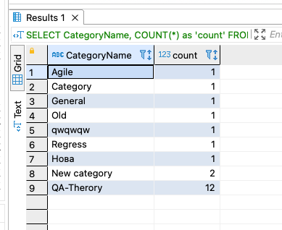
SELECT * FROM qa_blog_C.dbo.be_Posts;

SELECT * FROM qa_blog_C.dbo.be_Pages;

SELECT * FROM qa_blog_C.dbo.be_Users;

1. Знайти всі пости певного автора.
SELECT * FROM qa_blog_C.dbo.be_Posts
WHERE Author = 'OSych';

2. Знайти всі пости створені за певний тиждень.
SELECT * FROM qa_blog_C.dbo.be_Posts
WHERE DateCreated BETWEEN '2022-09-19' AND '2022-09-25';

# Створити новий пост за допомогою бд.
INSERT INTO qa_blog_C.dbo.be_Posts (BlogID,Title,Description,PostContent,DateCreated,Author,IsPublished,Slug,IsDeleted)
VALUES
('27604F05-86AD-47EF-9E05-950BB762570C','SQL','SQLPost','<p>Body SQL Post</p>','2022-10-15 22:00:00.0','OSych',1,'SQLP',0);

4. Створити нову пейджу за допомогою бд.
INSERT INTO qa_blog_C.dbo.be_Pages (BlogID,Title,Description,PageContent,Keywords,DateCreated,DateModified,IsPublished,IsFrontPage,Parent,ShowInList,Slug,IsDeleted,SortOrder)
VALUES
('27604F05-86AD-47EF-9E05-950BB762570C','SQLPage','SQL','<p>Bogy SQL page</p>','','2022-10-15 12:00:00.000','2022-10-15 12:00:00.000',1,0,'00000000-0000-0000-0000-000000000000',1,'SQLSlag',0,1);

5. Відредагвати пейдж.
UPDATE qa_blog_C.dbo.be_Pages SET Description = 'NOT SQL'
WHERE PageID = '1D51757F-29C6-464B-8AEB-E01D335E4948'

SELECT * FROM qa_blog_C.dbo.be_Pages
WHERE PageID = '1D51757F-29C6-464B-8AEB-E01D335E4948'

6. Створити нового користувача (user). Як пароль використати вже існуючий в бд у ваших юзерів.
INSERT INTO qa_blog_C.dbo.be_Users (BlogID,UserName,Password,LastLoginTime,EmailAddress) VALUES
('27604F05-86AD-47EF-9E05-950BB762570C','VSych','I8gwTwCp1oTIYck/rYTN3o0WkyqhNwX7LWg2ZIYlH2M=','2022-10-15 04:04:01.173','veronikasych@gmail.com');

3. Знайти яка кількість постів була зроблена певним email (задача на джойн 😉).
SELECT COUNT(*) as 'Count posts' FROM qa_blog_C.dbo.be_Posts JOIN qa_blog_C.dbo.be_Users ON qa_blog_C.dbo.be_Posts.Author = qa_blog_C.dbo.be_Users.UserName
WHERE EmailAddress = 'sychoa@gmail.com';

# Додати роль Tester створеному користувачу.
INSERT INTO qa_blog_C.dbo.be_UserRoles (BlogID,UserName,[Role])
VALUES '27604F05-86AD-47EF-9E05-950BB762570C','VSych','Tester';

# - Список постів у всіх категоріях

SELECT CategoryName, Title, Author, DateCreated FROM qa_blog_C.dbo.be_Categories
LEFT JOIN qa_blog_C.dbo.be_PostCategory ON qa_blog_C.dbo.be_Categories.CategoryID = qa_blog_C.dbo.be_PostCategory.CategoryID
LEFT JOIN qa_blog_C.dbo.be_Posts ON qa_blog_C.dbo.be_PostCategory.PostID = qa_blog_C.dbo.be_Posts.PostID
ORDER BY CategoryName;

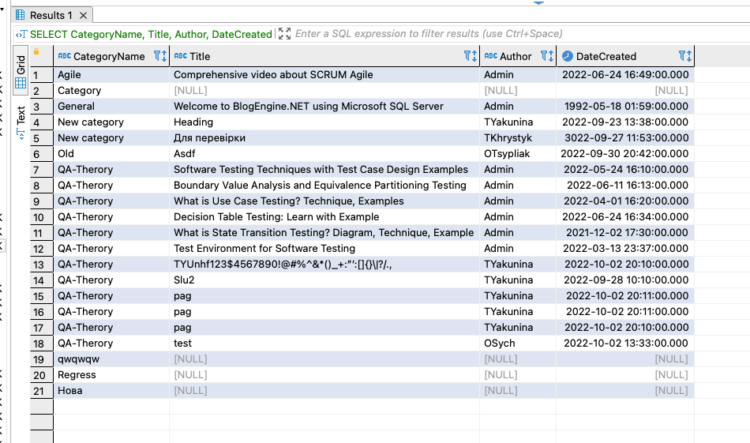

# - Показати тільки опубліковані пости для певної електронної пошти

SELECT Title, Description, DateCreated, Author, EmailAddress FROM qa_blog_C.dbo.be_Posts
JOIN qa_blog_C.dbo.be_Users ON qa_blog_C.dbo.be_Posts.Author = qa_blog_C.dbo.be_Users.UserName
WHERE IsPublished = 1 AND EmailAddress = 'sychoa@gmail.com';

# - Показати роль автора будь якого поста

SELECT * FROM qa_blog_C.dbo.be_UserRoles;
SELECT * FROM qa_blog_C.dbo.be_Posts;

SELECT [Role], Author, Title, Description, DateCreated, PostID FROM qa_blog_C.dbo.be_Posts
JOIN qa_blog_C.dbo.be_UserRoles ON qa_blog_C.dbo.be_Posts.Author = qa_blog_C.dbo.be_UserRoles.UserName
WHERE PostID = '3AC1E450-C608-4C2F-9EC2-B6AC4490F835';

# - Показати категорію з найбільшою та найменшою кількістю постів

SELECT CategoryName, COUNT(*) as 'count' FROM qa_blog_C.dbo.be_Categories
LEFT JOIN qa_blog_C.dbo.be_PostCategory ON qa_blog_C.dbo.be_Categories.CategoryID = qa_blog_C.dbo.be_PostCategory.CategoryID
LEFT JOIN qa_blog_C.dbo.be_Posts ON qa_blog_C.dbo.be_PostCategory.PostID = qa_blog_C.dbo.be_Posts.PostID
GROUP BY CategoryName
ORDER BY [count];

